Type Lift
No | Gedung | Lift | Lantai | Type | Foto Lift | Foto Display
1 | A | Lift Pasien | 8 | Pillar Passenger | 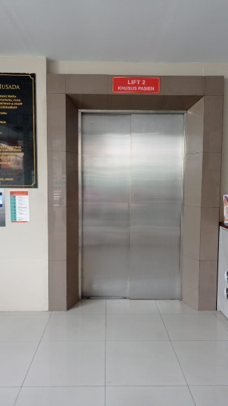 | 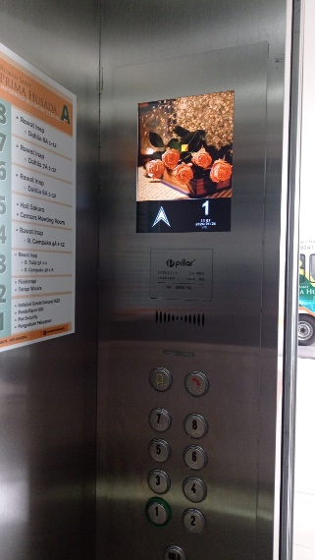
2 |  | Lift Pengunjung / Petugas | 8 | Pillar Passenger | 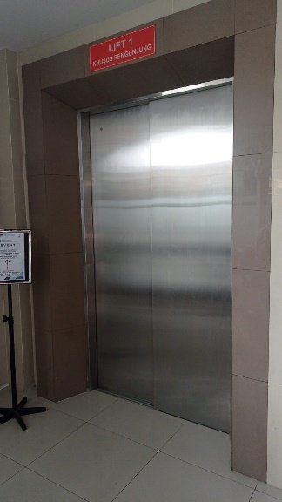 | 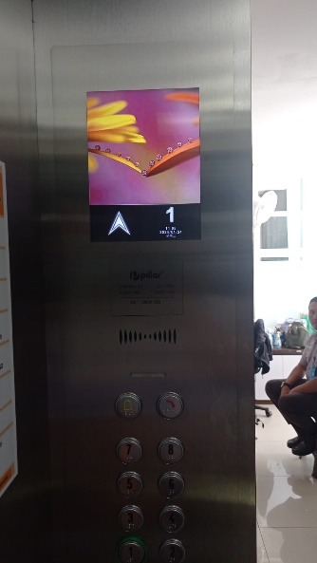
3 | B | Kantor Gedung B | 5 | Pillar Passenger | 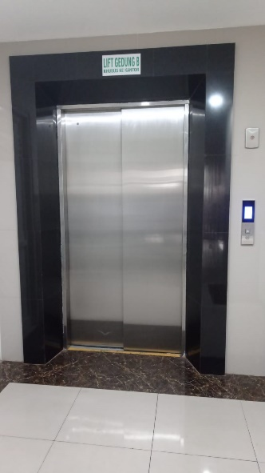 | 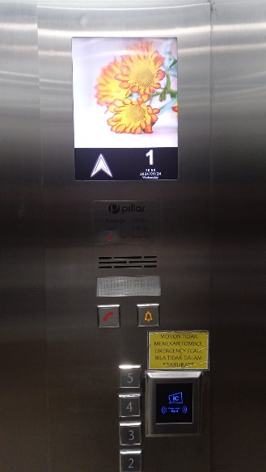
4 | C | Lift Umum dan Pasien | 5 | Pillar Passenger | 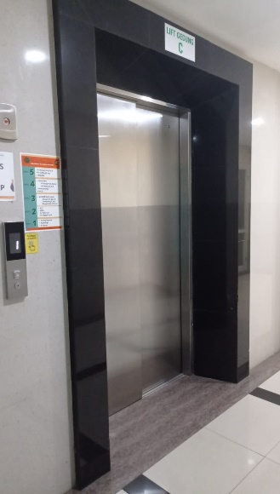 | 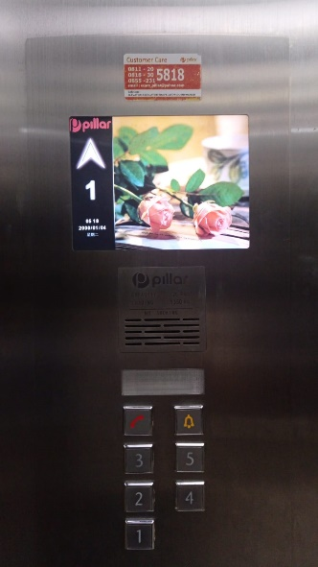
5 |  | Lift Karyawan | 5 | Pillar Passenger | 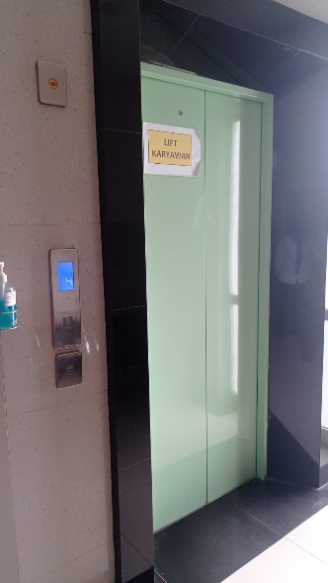 | 